操作説明
操作説明

操作に使うのは基本マウスのみ | ズーム時にはマップ移動に十字キーを使用する。

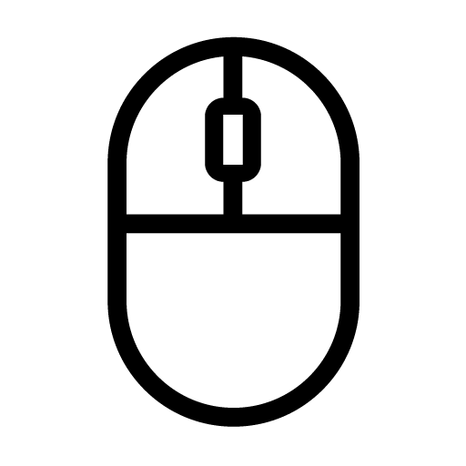

左クリック
----------
選択
＆
決定
右クリック
----------
キャンセル

マウスホイール
----------------------
ズームイン＆ズームアウト

フィールド
フィールド

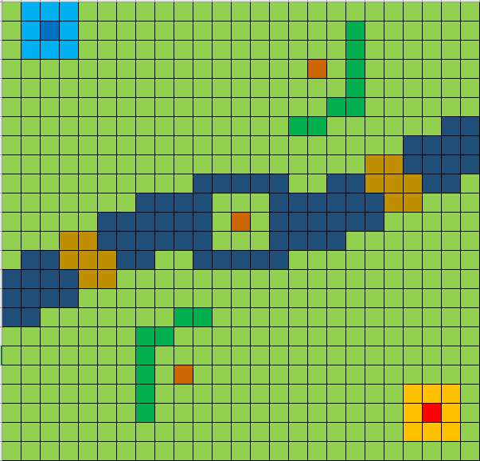
③敵の本陣

④敵の陣地
⑤川

⑥橋

②自軍の陣地

⑧資源
①自軍の本拠地
⑦山

 | 説明

 | ① | プレイヤーの拠点。HPを0にされると敗北となりゲームオーバーになる。
 | ② | プレイヤーが召喚したユニットの初期配置が可能な場所。
 | ③ | 敵の拠点。HPを0にすると勝利となる。
 | ④ | 敵が召喚したユニットの初期配置が可能な場所。
 | ⑤ | ユニットの移動にペナルティがかかる場所。カタパルトは移動できない。
 | ⑥ | ペナルティ無しで移動ができる場所。
 | ⑦ | ユニットは移動することができない障害物。
 | ⑧ | カタパルトの召喚やユニットの強化で必要になる素材。

ポーズ画面
ポーズ画面

一時的に処理を全て停止する。
ESCキーでポーズ画面に移行する。

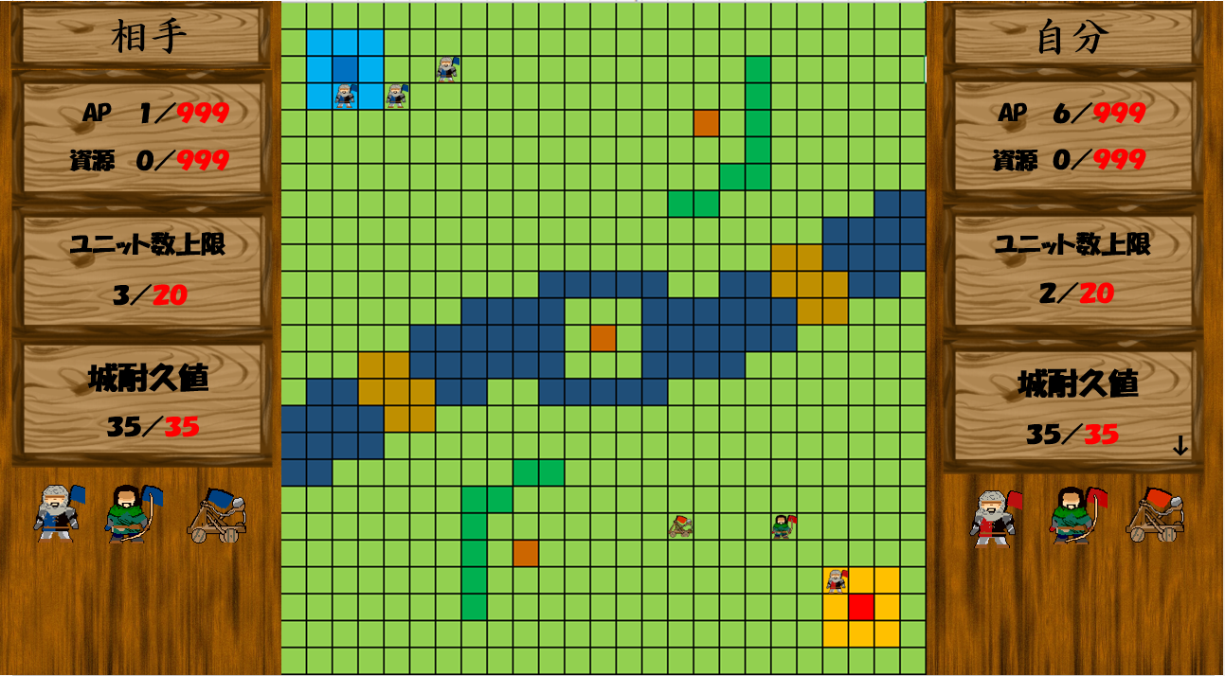
PAUSE

再開
クリックすると処理を再開する。

ゲームを終了する。

クリックすると処理を全て終了する。

